Solicitud gráfica
 | Área: | Ciencias Naturales |  |  | Fecha:
 | Grado: | 3 |  |  | 2015-04-10
 | Título del tema: | Los recursos naturales renovables |  |  | ¿Cuaderno de estudio o recurso? | Cuaderno de Estudio
 | Editor: | Diego Molina Montenegro

 | Código guión o recurso: | CN_03_04_CO | ← Para determinar este código, visite la hoja de Ayuda
 |  |  |  |  | ESPECIFICACIÓN DE ARCHIVOS A ENTREGAR
Núm. | Archivo Shutterstock o ruta en web | Imagen para: | Tipo | Formato | Nombre imagen SMALL | Tamaño imagen SMALL | Nombre imagen ZOOM | Tamaño imagen ZOOM | Descripción | Observaciones
IMG01 | 85753825 | Cuaderno de Estudio | Fotografía | Vertical | CN_03_04_CO_IMG01_small | 526 x 370 px | CN_03_04_CO_IMG01_zoom | 800 x 600 px | Mano sosteniendo el mundo y sus recursos
IMG02 | 60242563 | Cuaderno de Estudio | Fotografía | Vertical | CN_03_04_CO_IMG02_small | 526 x 370 px | CN_03_04_CO_IMG02_zoom | 800 x 600 px | Fotografía de un niño tomando agua de un vaso
IMG03 | 20270224 | Cuaderno de Estudio | Fotografía | Horizontal | CN_03_04_CO_IMG03_small | 526 x 370 px | CN_03_04_CO_IMG03_zoom | 800 x 600 px | Imagen de un molino de viento en movimiento
IMG04 | Ver Observaciones | Cuaderno de Estudio | Ilustración | Horizontal | CN_03_04_CO_IMG04_small | 526 x 370 px | CN_03_04_CO_IMG04_zoom | 800 x 600 px | Gráfico del porcentaje de los gases que componen el aire | 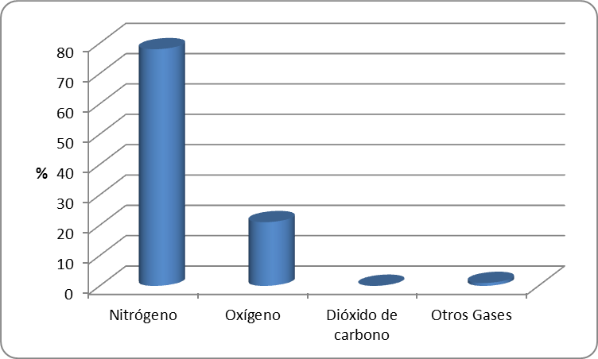
IMG05 | 145558600 | Cuaderno de Estudio | Fotografía | Horizontal | CN_03_04_CO_IMG05_small | 526 x 370 px | CN_03_04_CO_IMG05_zoom | 800 x 600 px | Imagen de niños rodeados por plantas
IMG06 | 40584751 | Cuaderno de Estudio | Fotografía | Horizontal | CN_03_04_CO_IMG06_small | 526 x 370 px | CN_03_04_CO_IMG06_zoom | 800 x 600 px | magen de varios autos contaminando el aire con gases nocivos
IMG07 | 155082974 | Cuaderno de Estudio | Fotografía | Horizontal | CN_03_04_CO_IMG07_small | 526 x 370 px | CN_03_04_CO_IMG07_zoom | 800 x 600 px | Ciclistas en medio del tráfico de la ciudad
IMG08 | 166674365 | Cuaderno de Estudio | Fotografía | Vertical | CN_03_04_CO_IMG08_small | 526 x 370 px | CN_03_04_CO_IMG08_zoom | 800 x 600 px | Niño tomando agua de un arroyo
IMG09 | 190074470 | Cuaderno de Estudio | Fotografía | Vertical | CN_03_04_CO_IMG09_small | 526 x 370 px | CN_03_04_CO_IMG09_zoom | 800 x 600 px | Mujer lavando unos tomates con agua del grifo
IMG10 | https://www.flickr.com/photos/ginaparody/5781951623 | Cuaderno de Estudio | Fotografía | Horizontal | CN_03_04_CO_IMG10_small | 526 x 370 px | CN_03_04_CO_IMG10_zoom | 800 x 600 px | Imagen del río Bogotá | CREDITO: https://www.flickr.com/photos/ginaparody/sets/72157626852886083
IMG11 | 100183373 | Cuaderno de Estudio | Fotografía | Horizontal | CN_03_04_CO_IMG11_small | 526 x 370 px | CN_03_04_CO_IMG11_zoom | 800 x 600 px | Imagen de algunos seres vivos del suelo
IMG12 | 129155648 | Cuaderno de Estudio | Fotografía | Vertical | CN_03_04_CO_IMG12_small | 526 x 370 px | CN_03_04_CO_IMG12_zoom | 800 x 600 px | Imagen de un desierto creado por el hombre
IMG13 | 129789821 | Cuaderno de Estudio | Fotografía | Vertical | CN_03_04_CO_IMG13_small | 526 x 370 px | CN_03_04_CO_IMG13_zoom | 800 x 600 px | Imagen de un cultivo de arroz en Asia
IMG14 | 217946986 | Cuaderno de Estudio | Fotografía | Vertical | CN_03_04_CO_IMG14_small | 526 x 370 px | CN_03_04_CO_IMG14_zoom | 800 x 600 px | Grupo de personas en labores de reforestación | Uso editorial exclusivamente. CREDITO <a href="http://www.shutterstock.com/gallery-333667p1.html?cr=00&pl=edit-00">Sura Nualpradid</a> / <a href="http://www.shutterstock.com/editorial?cr=00&pl=edit-00">Shutterstock.com</a>
IMG15 | 171233870 | Cuaderno de Estudio | Fotografía | Vertical | CN_03_04_CO_IMG15_small | 526 x 370 px | CN_03_04_CO_IMG15_zoom | 800 x 600 px | Imagen de los llanos orientales de Colombia
IMG16 | 214118173 | Cuaderno de Estudio | Fotografía | Horizontal | CN_03_04_CO_IMG16_small | 526 x 370 px | CN_03_04_CO_IMG16_zoom | 800 x 600 px | Imagen de una selva talada por actividades humanas | Uso editorial exclusivamente. CREDITO <a href="http://www.shutterstock.com/gallery-245188p1.html?cr=00&pl=edit-00">Rich Carey</a> / <a href="http://www.shutterstock.com/editorial?cr=00&pl=edit-00">Shutterstock.com</a>
IMG17 | 4811878 | Cuaderno de Estudio | Fotografía | Horizontal | CN_03_04_CO_IMG17_small | 526 x 370 px | CN_03_04_CO_IMG17_zoom | 800 x 600 px | Grupo de defines saltando fuera del agua
IMG18 | 145314475 | Cuaderno de Estudio | Fotografía | Horizontal | CN_03_04_CO_IMG18_small | 526 x 370 px | CN_03_04_CO_IMG18_zoom | 800 x 600 px | Mujer esquimal vestida con pieles

